일일공사보고
일일공사보고

 |  |  |  |  |  |  |  |  |  | 보고일자 : |  | 2018-06-12
공사명 |  | 봉래1구역 주택재개발 정비사업 |  |  |  |  |  | 공정율 |  | 계획 |  | 실적 |  | 달성율
 |  |  |  |  |  |  |  |  |  | 0.30% |  | 0.30% |  | 100.00%
1.금일 장비투입현황
백호 | 1.0 | 0.6 | 0.3 | 합계 | 항 타 기 | 608 | 658 | 758 | 합계 | 덤프 | 15t | 25t | 합계 | 비고
 | 1 | 1 | - | 2 |  | - | - | - | - |  | - | - | -
2.공사내용
구분 |  | 현재 진행중인 주요공정 공사내용
주요공사 진행현황 |  | 1)주요작업내용 및 향후 추진사항
 |  | 1) 현장 동쪽 EGI휀스 설치
 |  | 2) 1번게이트 거푸집 설치 및 타설, 진입도로 주변 배수작업
 |  | 3) 파일공사 항타기 장비 조립 준비작업(6/13)

 |  | 2)철거공사 진행사항(조합분)
 |  | 1) 잔여 철거 : 2개동 -> 수도그룹병원 뒤 민가 2동 철거협의
 |  | 2) 기철거구간 지하구조물 철거 및 폐기물 집토 반출
 |  | 3)초기공사 진행사항
 |  | 1) 골조공사 본사 검토 진행
 |  | 2) 알폼,갱폼 자재 발주 준비
 |  | 3) 안전시설물 발주 준비
3.현황사진
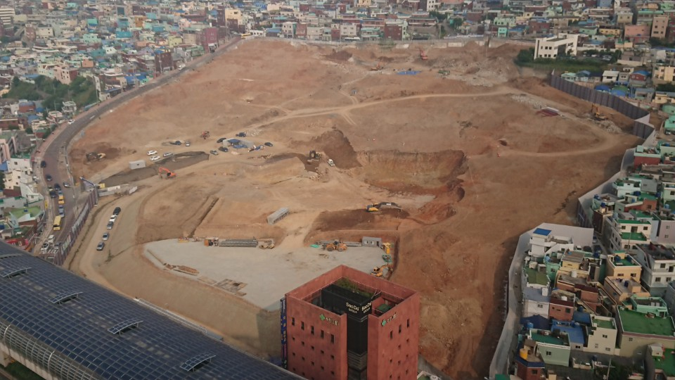
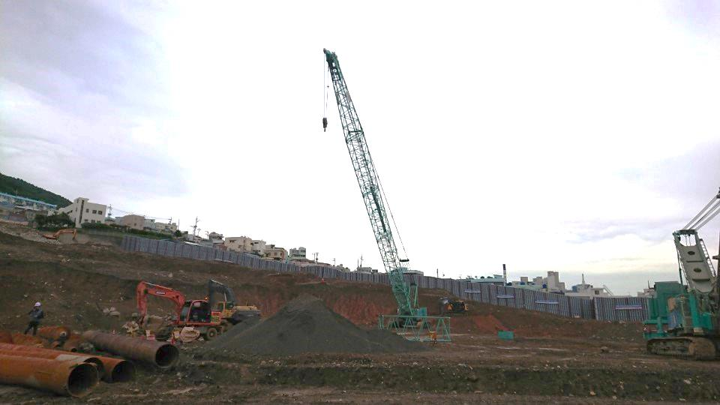

전경사진 |  |  |  |  |  |  |  | 항타기 장비 조립 준비 작업
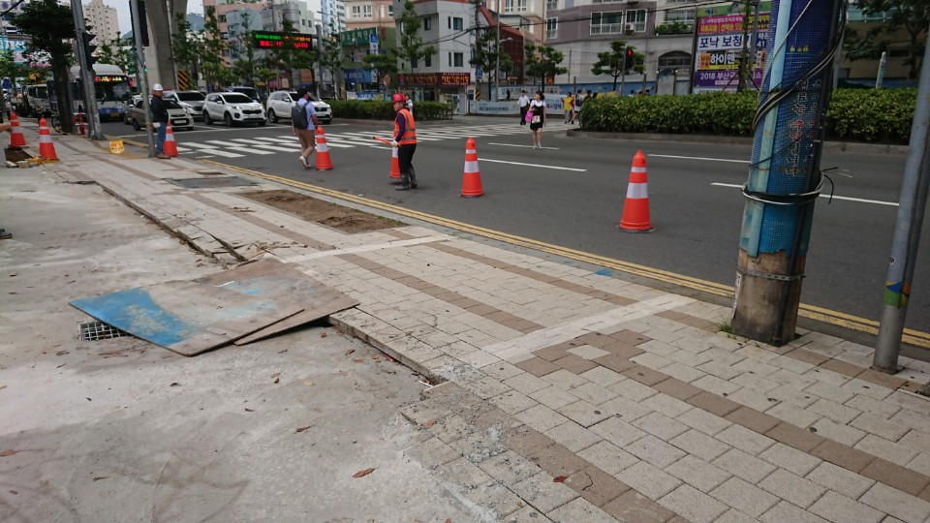
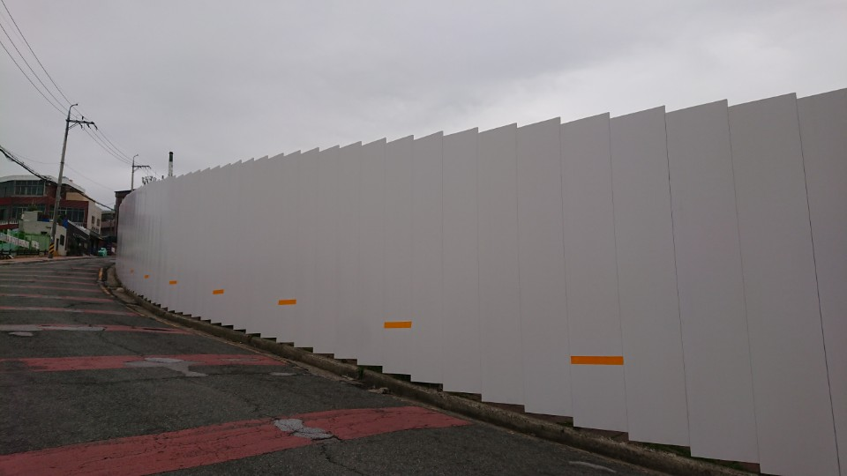

1번게이트 거푸집 설치 및 타설 |  |  |  |  |  |  |  | 현장 동쪽 EGI휀스 설치

 |  | 1)사토반출(부지내 터파기, 전일기준) |  |  |  |  |  |  |  |  |  |  |  |  | 단위:㎥
 |  | 설계량 |  | 기반출량 |  | 금일반출량 |  | 반출누계 |  | 반출율 |  | 잔량 |  | 비고
 |  | 256,673 |  | 27,492 |  | 2,500 |  | 29,992 |  | 11.7% |  | 226,681
 |  | 2)가시설공사현황(전일기준) |  |  |  |  |  |  |  |  |  |  |  |  | 단위:M
 |  | 규격 |  | 설계공수 |  | 기시공량 |  | 금일시공량 |  | 누계시공량 |  | 시공비율 |  | 잔량
 |  | H-PILE(M) |  | 2,051 |  |  |  |  |  | - |  | 0.0% |  | 2,051
 |  | 어스앵커(M) |  | 7,094 |  |  |  |  |  | - |  | 0.0% |  | 7,094
 |  | 래커(본) |  | 37 |  |  |  |  |  | - |  | 0.0% |  | 37

 |  | 합계 |  | 9,182 |  | - |  | - |  | - |  | 0.0% |  | 9,182

